MeM - Axe 1
METTEURS EN MARCHE - AXE 1 - PREMIERS PAS D'ECOCONCEPTION

Dupliquer cet onglet autant de fois que de catégories de produits étudiées dans le cadre du projet. Remplir au minimum une fiche par catégorie de produits, sur la base de la référence ayant permis la plus grande réduction d'impact environnemental. Si votre projet porte sur plusieurs produits d'une même catégorie, et que les leviers d'écoconception retenus diffèrent selon le type de produit (par ex : le changement de matière de coton en coton recyclé est prévu pour un T-shirt en coton, mais un autre levier est choisi pour le maillot de sport), remplir des fiches distinctes pour chaque typologie de produit. Les résultats collectés dans le cadre de cet AAP permettront de capitaliser sur les leviers d'écoconception les plus pertinents par type de produit. De même, l'alimentation de la méthodologie d'affichage environnemental sur la base des résultats de cet AAP sera d'autant plus pertinente qu'elle pourra s'appuyer sur les résultats de chaque référence unique étudiée dans le cadre de l'AAP. Ainsi, le remplissage d'une fiche par référence unique de produit est à privilégier.

 | Pour la catégorie de produits : |  |  |  |  | T-shirt / Polo |  | Préciser la référence produit ou le type de produit : par ex polo en coton, ou maillot de sport

Leviers d'écoconception et évaluation environnementale comparative finale

 | SELECTIONNER LES LEVIERS D’ECOCONCEPTION EXPLORES |  | MISE EN ŒUVRE ENVISAGEE SUITE AU PROJET |  |  |  |  |  | PRECISIONS sur le levier retenu / COMMENTAIRES Si cette fiche porte sur plusieurs références, préciser dans cette colonne l'applicabilité des leviers aux différentes références / différents types de produits
 |  |  | Temporalité : Il est envisagé de mettre en œuvre ce levier à : |  |  | Chiffrage (tendance en €, ou estimation qualitative : forte baisse - baisse modérée - pas/peu d'impact - hausse modérée - forte hausse)
 | Leviers de la roue de Brezet | Décrire précisément la piste d'action Indiquer les leviers retenus en texte libre ou en sélectionnant un item de la liste déroulante. Copier et insérer des lignes au besoin. | Court terme | Moyen terme | Long terme | Investissement nécessaire - CAPEX | Impacts coûts de fonctionnement - OPEX
 | * Source : ADEME. - - : sous-catégorie de leviers d'écoconception génériques ; N1 : levier premiers pas d'écoconception textile ; N2 : levier d'écoconception textile à approfondir.
 | 0 - Nouveau concept | N2 - Respect du cahier des charges de labels environnementaux reconnus (préciser les labels retenus) | Non | Non | Non
 |  | - Biomimétisme - | Non | Non | Non
 |  | - Economie de la Fonctionnalité et de la Coopération - | Non | Non | Non
 |  | - Innovation de rupture (technique, commerciale, organisationnelle) - | Non | Non | Non
 |  | - Low tech - | Non | Non | Non
 | 1 - Approvisionnements / Matériaux / Achats moins impactants | - Traçabilité fournisseurs - | Non | Non | Non
 |  | - Matériaux locaux - | Non | Non | Non
 |  | - Matériaux recyclés - | Non | Non | Non
 |  | - Matériaux recyclables - | Non | Non | Non
 |  | N1 - Monofibre (pas de mélange de fibres) | Non | Non | Non
 |  | - Matériaux / solution moins toxiques - | Non | Non | Non
 |  | N1 - Changement de matière (préciser la matière de départ, et la matière choisie) | Non | Non | Non
 | 2 - Réduction de la quantité de matière | - Réduction nombre de pièces / matériaux - | Non | Non | Non
 |  | - Géométrie / miniaturisation / standardisation - | Non | Non | Non
 |  | - Valorisation / réduction chutes de production - | Non | Non | Non
 |  | - Réduction consommation - | Non | Non | Non
 | 3 - Optimisation des techniques de production | - Technologie / solution à faible impact (teinture) - | Non | Non | Non
 |  | N1 - Pays de teinture avec mix électrique moins carboné (préciser le pays d'origine et le pays choisi) | Non | Non | Non
 |  | - Réduction étapes de fabrication - | Non | Non | Non
 |  | N1 - Suppression du délavage par sablage à toutes les étapes de transformation | Non | Non | Non
 |  | N1 - Suppression de la teinture | Non | Non | Non
 | 4 - Optimisation de la distribution | - Stratégie de commercialisation - | Non | Non | Non
 |  | N1 - Augmentation de la durée de commercialisation | Non | Non | Non
 |  | N1 - Réduction de la largeur de gamme (préciser le nombre de références pour cette catégorie de produits, et le nombre de références total de la marque, avant et après écoconception) | Non | Non | Non
 |  | - Transport à faible impact - | Non | Non | Non
 |  | - Optimiser masse / volume des transports - | Non | Non | Non
 |  | - Informer pour améliorer comportement - | Non | Non | Non
 | 5 - Réduire l’impact des utilisations | - Réduction consommation à l'usage - | Non | Non | Non
 |  | - Multifonctionnalité - | Non | Non | Non
 |  | - Faciliter / réduire nettoyage - | Non | Non | Non
 | 6 - Optimisation de la durée de vie | - Faciliter la maintenance - | Non | Non | Non
 |  | - Faciliter la réparation - | Non | Non | Non
 |  | N1 - Proposition du service de réparation (préciser le rapport entre le coût du service de réparation et le prix de vente en %) | Non | Non | Non
 |  | - Limiter l'obsolescence (design, fonction...) - | Non | Non | Non
 |  | - Modularité - | Non | Non | Non
 |  | - Limiter impact des consommables - | Non | Non | Non
 | 7 – Optimisation de la fin de vie | - Réutilisation - | Non | Non | Non
 |  | - Recyclage (valorisation matière) - | Non | Non | Non
 |  | - Valorisation organique - | Non | Non | Non
 |  | - Réduction temps désassemblage / séparabilité - | Non | Non | Non
 |  | - Faciliter la collecte - | Non | Non | Non
 | Autre, à préciser : |  | Non | Non | Non

Affichage environnemental

 | Réaliser le calcul du coût environnemental en utilisant : https://ecobalyse.beta.gouv.fr/#/textile/simulator Attention : Pour sauvegarder les résultats, penser à bien générer le lien avant de le reporter dans le tableur 1. Clic gauche sur le "bouton +" sauvegarder 2. Clic droit sur le nom de la référence "copier l'adresse du lien" |  | 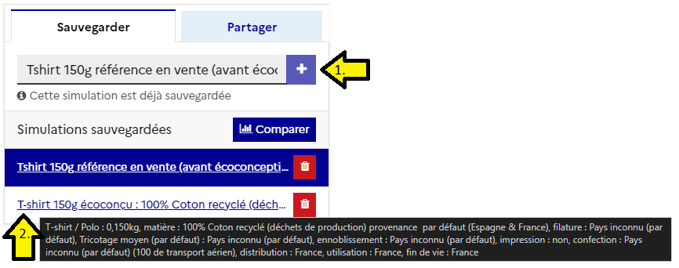

Si cette fiche porte sur plusieurs références, insérer autant de lignes que de références produits étudiés

 | PRODUIT 1 : |  |  |  |  | Référence produit + préciser la version d'ecobalyse
 | Coût environnemental du produit avant écoconception (référence disponible sur le marché) |  |  | points d'impact |  | URL du calcul du produit de référence avant écoconception
 | Coût environnemental du produit écoconçu |  |  | points d'impact |  | URL du calcul du produit de référence après écoconception
 | Réduction du coût environnemental (en %) |  | #DIV/0!
 | Le produit est-il éligible aux critères d'éco-modulation ? |  | Non |  |  | cf. Critères de l'éco-organisme https://refashion.fr/pro/fr/les-%C3%A9co-modulations

 | PRODUIT 2 : |  |  |  |  | Référence produit + préciser la version d'ecobalyse
 | Coût environnemental du produit avant écoconception (référence disponible sur le marché) |  |  | points d'impact |  | URL du calcul du produit de référence avant écoconception
 | Coût environnemental du produit écoconçu |  |  | points d'impact |  | URL du calcul du produit de référence après écoconception
 | Réduction du coût environnemental (en %) |  | #DIV/0!
 | Le produit est-il éligible aux critères d'éco-modulation ? |  | Non |  |  | cf. Critères de l'éco-organisme https://refashion.fr/pro/fr/les-%C3%A9co-modulations

 | PRODUIT …

Résultats obtenus pour l'ensemble de la catégorie de produits

 | Gains environnementaux obtenus en fin de projet en matière d’émissions de GES |  |  |  |  | Diminution obtenue (en kg CO2eq) : |  |  | Diminution obtenue (% émissions GES) :
 | Gains environnementaux obtenus en fin de projet selon une approche multicritère : ex : pour 10 références de T-shirts : -10% d'impact selon une approche multicritère calculée en point d’impact sur ecobalyse |  |  |  |  | Diminution obtenue (en point d'impact sur ecobalyse) : |  |  | Diminution visée (% approche multicritère ecobalyse) :

